Trang_bìa
Posts and Telecommunications Institute of Technology |  |  |  |  |  |  | Thiết kế |  | Tài liệu phát triển |  | Tên hệ thống |  |  | Website Sneakers |  |  |  | Người tạo |  | TT.Vy | Ngày tạo |  | 27/09/2023
 |  |  |  |  |  |  |  |  |  |  |  |  |  |  |  |  |  | Người cập nhật |  |  | Ngày cập nhật
 |  |  |  |  |  |  |  |  |  |  | Màn hình (ID) |  |  | Update_Info |  | Màn hình (Tên) |  | Cập nhật thông tin cá nhân

 | WEBSITE SNEAKERS Tài liệu phát triển hệ thống

 | Version 0.0

 |  |  |  |  |  |  |  |  |  | 1. Mục đích |  |  |  | 7. Giao diện màn hình
 |  |  |  |  |  |  |  |  |  | 2. Giới hạn hoạt động |  |  |  | 8. Danh sách hạng mục
 |  |  |  |  |  |  |  |  |  | 3. Giới hạn hệ thống |  |  |  | 9. Khái quát chức năng
 |  |  |  |  |  |  |  |  |  | 4. Chức năng liên quan |  |  |  | 10. Xử lý chi tiết
 |  |  |  |  |  |  |  |  |  | 5. Không bao gồm
 |  |  |  |  |  |  |  |  |  | 6. Sơ đồ

Posts and Telecommunications Institute of Technology |  |  |  |  |  |  | Thiết kế |  | Tài liệu phát triển |  | Tên hệ thống |  |  | Website Sneakers |  |  |  | Người tạo |  | TT.Vy | Ngày tạo |  | 27/09/2023
 |  |  |  |  |  |  |  |  |  |  |  |  |  |  |  |  |  | Người cập nhật |  |  | Ngày cập nhật
 |  |  |  |  |  |  |  |  |  |  | Màn hình (ID) |  |  | Update_Info |  | Màn hình (Tên) |  | Cập nhật thông cá nhân

 | Lịch sử chỉnh sửa

 | Ver |  | Ngày cập nhật |  |  | Nội dung cập nhật |  |  |  |  |  |  |  | Người cập nhật
 |  |  |  |  |  |  |  |  |  |  |  |  |  |  | Ngày duyệt |  | Người duyệt |  | Ngày duyệt |  |  | Người duyệt
 | 1 |  | 27/09/2023 |  |  | Tạo mới |  |  |  |  |  |  |  | TT.Vy

Posts and Telecommunications Institute of Technology |  |  |  |  |  |  | Thiết kế |  | Tài liệu phát triển |  | Tên hệ thống |  |  | Website Sneakers |  |  |  | Người tạo |  | TT.Vy | Ngày tạo |  | 27/09/2023
 |  |  |  |  |  |  |  |  |  |  |  |  |  |  |  |  |  | Người cập nhật |  |  | Ngày cập nhật
 |  |  |  |  |  |  |  |  |  |  | Màn hình (ID) |  |  | Update_Info |  | Màn hình (Tên) |  | Cập nhật thông tin cá nhân

 | 1. Mục đích
 |  | - Dùng để nhân viên cập nhật lại thông tin cá nhân (tên, số điện thoại, email, CCCD, giới tính, STK)
 |  | - Người dùng có thể xem các thông tin cá nhân và sửa thông tin nếu chưa đúng
 |  | - Sau khi chọn button update profile
 |  |  | + Hệ thống hiển thị 2 button Save Change và Cancel
 |  |  | + Trường hợp phát sinh lỗi, hệ thống sẽ thông báo lỗi cho người dùng tại màn hình này.
 |  |  | + Nếu cập nhật dữ liệu thành công, hệ thống sẽ hiển thị thông báo update thành công

 | 2. Giới hạn hoạt động
 |  | Không có

 | 3. Giới hạn hệ thống
 |  | Không có

 | 4. Chức năng liên quan

 | 5. Không bao gồm
 |  | Không có

Posts and Telecommunications Institute of Technology |  |  |  |  |  |  | Thiết kế |  | Tài liệu phát triển |  | Tên hệ thống |  |  | Website Sneakers |  |  |  | Người tạo |  | TT.Vy | Ngày tạo |  | 27/09/2023
 |  |  |  |  |  |  |  |  |  |  |  |  |  |  |  |  |  | Người cập nhật |  |  | Ngày cập nhật
 |  |  |  |  |  |  |  |  |  |  | Màn hình (ID) |  |  | Update_Info |  | Màn hình (Tên) |  | Cập nhật thông tin cá nhân

Màn hình cập nhật thông tin
 | 6. Sơ đồ

Khởi động
hệ thống

Màn hình chính

Staff

 | Table

 |  |  | № | Loại | Tên |  |  |  |  |  |  | I/O | Ghi Chú
 |  |  | 1 | M | Staff |  |  | Table quản lý thông tin nhân viên |  |  |  | I/O
 |  |  | 2
 |  |  | 4
 |  |  | 5
 |  |  | 6
 |  |  | 7
 |  |  | 8
 |  |  | 9
 |  |  | 10

 |  |  |  | ※ Loại (M: Master / T: Transaction table / Ⅰ: INI file / W: work table / V: view / S: stored procedures / L: SQL loader / F: file)

Thiết_kế
Posts and Telecommunications Institute of Technology |  |  |  | Thiết kế |  | Tài liệu phát triển |  |  |  | Tên hệ thống |  | Website Sneakers |  |  | Người tạo | TT.Vy | Ngày tạo | 27/09/2023
 |  |  |  |  |  |  |  |  |  |  |  |  |  |  | Người cập nhật |  | Ngày cập nhật
 |  |  |  |  |  |  |  |  |  | Màn hình (ID) |  | Update_Info |  | Màn hình (Tên) | Cập nhật thông tin cá nhân

 | 7. Giao diện

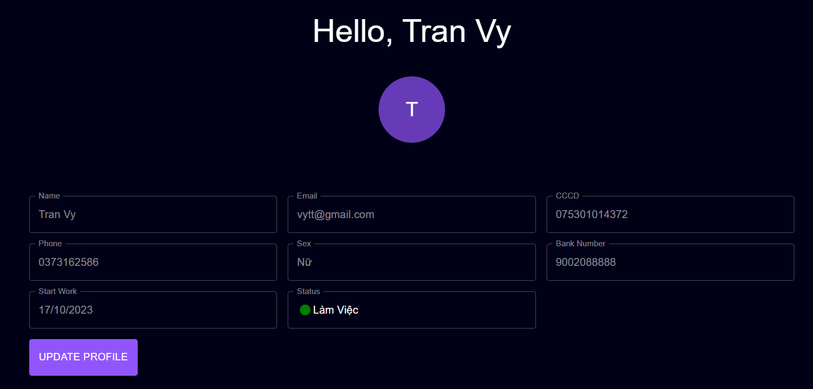

Thông tin của nhân viên

Button sửa thông tin

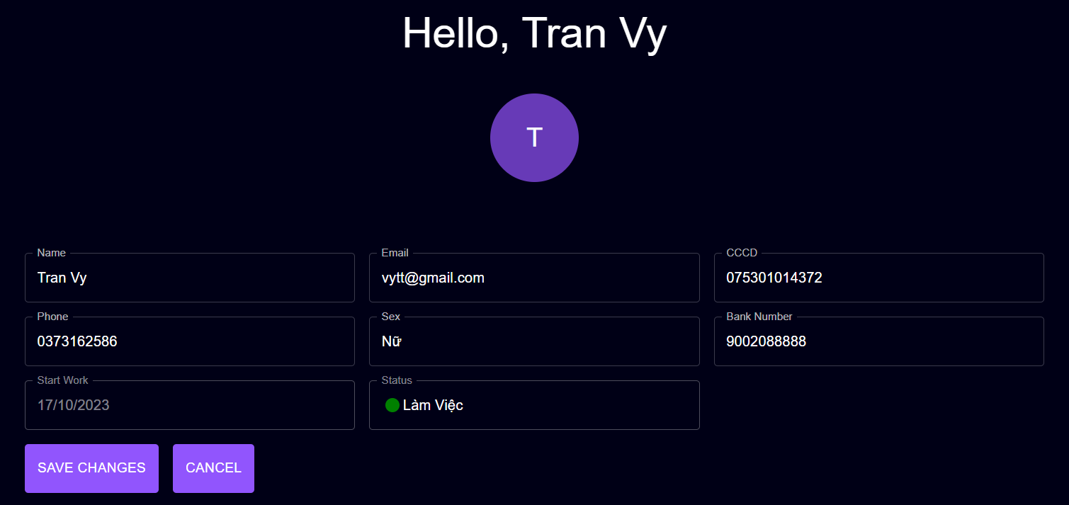

Button lưu thông tin chỉnh sửa

Posts and Telecommunications Institute of Technology |  |  |  | Thiết kế |  | Tài liệu phát triển |  |  |  | Tên hệ thống |  | Website Sneakers |  |  | Người tạo | TT.Vy | Ngày tạo | 27/09/2023
 |  |  |  |  |  |  |  |  |  |  |  |  |  |  | Người cập nhật |  | Ngày cập nhật
 |  |  |  |  |  |  |  |  |  | Màn hình (ID) |  | Update_Info |  | Màn hình (Tên) | Cập nhật thông tin cá nhân

 | 8. Danh sách hạng mục

 |  | [Vùng hiển thị cố định]
 |  | № | Tên hạng mục |  | Control |  |  | Nội dung hiển thị |  |  |  |  |  | Ý nghĩa
 |  | 1 | Email |  | TextField |  |  | Email |  |  |  |  |  | Mô tả nội dung nhập cho người dùng
 |  | 2 | Start Work |  | TextField |  |  | Ngày bắt đầu làm việc |  |  |  |  |  | Mô tả thông tin cho người dùng
 |  | 3 | Name |  | TextField |  |  | Họ tên |  |  |  |  |  | Mô tả nội dung nhập cho người dùng
 |  | 4 | CCCD |  | TextField |  |  | Căn cước công dân |  |  |  |  |  | Mô tả nội dung nhập cho người dùng
 |  | 5 | Phone |  | TextField |  |  | Số điện thoại |  |  |  |  |  | Mô tả nội dung nhập cho người dùng
 |  | 6 | Sex |  | TextField |  |  | Giới tính |  |  |  |  |  | Mô tả nội dung nhập cho người dùng
 |  | 7 | Bank Number |  | TextField |  |  | Số tài khoản ngân hàng |  |  |  |  |  | Mô tả nội dung nhập cho người dùng
 |  | 8 | Status |  | TextField |  |  | Trạng thái làm việc |  |  |  |  |  | Mô tả thông tin cho người dùng

 |  | [Vùng nhập]
 |  | № | Tên hạng mục | Loại dữ liệu | Độ dài |  | Bắt buộc |  | Control |  | Format |  | Ghi chú
 |  | 1 | Name | Chuỗi chữ | 255 |  | Y |  | TextField
 |  | 2 | CCCD | Chuỗi chữ | 255 |  |  |  | TextField
 |  | 3 | Phone | Chuỗi chữ | 255 |  |  |  | TextField
 |  | 4 | Bank Number | Chuỗi chữ | 15 |  |  |  | TextField
 |  | 5 | Sex | Enum |  |  |  |  | TextField
 |  | 6 | Email | Chuỗi chữ | 255 |  |  |  | TextField

 |  | [Vùng nút]
 |  | № | Tên hạng mục |  | Control |  |  |  |  |  | Ghi chú
 |  | 1 | Update Profile |  | Button
 |  | 2 | Save Changes |  | Button
 |  | 3 | Cancel |  | Button

Posts and Telecommunications Institute of Technology |  |  |  | Thiết kế |  | Tài liệu phát triển |  |  |  | Tên hệ thống |  | Website Sneakers |  |  | Người tạo | TT.Vy | Ngày tạo | 27/09/2023
 |  |  |  |  |  |  |  |  |  |  |  |  |  |  | Người cập nhật |  | Ngày cập nhật
 |  |  |  |  |  |  |  |  |  | Màn hình (ID) |  | Update_Info |  | Màn hình (Tên) | Cập nhật thông tin cá nhân

 | 9. Khái quát chức năng
 |  | (1) Hiển thị ban đầu
 |  |  | 1. Hiển thị màn hình ở trạng thái ban đầu

 |  | (2) Thay đổi tên
 |  |  | 1. Nhấn vào TextField Name để thay đổi
 |  |  | 2. Người dùng điền nội dung vào TextField Name, view sẽ hiển thị đồng thời

 |  | (3) Thay đổi email
 |  |  | 1. Nhấn vào TextField Email để thay đổi
 |  |  | 2. Người dùng điền nội dung vào TextField Email, view hiển thị đồng thời

 |  | (4) Cập nhật số điện thoại
 |  |  | 1. Nhấn vào TextFiled số điện thoại để thay đổi
 |  |  | 2. Người dùng điền số điện thoại đầy đủ 10 số, view hiển thị đồng thời
 |  |  | 3. Kiểm tra thông tin số điện thoại người dùng nhập
 |  |  | Nếu có lỗi, thông báo lỗi tại màn hình

 |  | (5) Cập nhật CCCD
 |  |  | 1. Nhấn vào TextFiled CCCD để thay đổi
 |  |  | 2. Người dùng điền số căn cước, view hiển thị đồng thời

 |  | (6) Cập nhật số tài khoản
 |  |  | 1. Nhấn vào TextFiled Bank_Number để thay đổi
 |  |  | 2. Người dùng điền số tài khoản, view hiển thị đồng thời

 |  | (7) Cập nhật Giới tính
 |  |  | 1. Nhấn vào TextFiled Sex để thay đổi
 |  |  | 2. Người dùng giới tính, view hiển thị đồng thời

 |  | (8) Lưu hồ sơ của người dùng
 |  |  | 1. Nhấn button "Save Changes" để xử lý
 |  |  | 2. Kiểm tra thông tin ở các trường bắt buộc
 |  |  | Nếu có lỗi, thông báo lỗi tại màn hình này
 |  |  | Lưu thành công thì hiển thị thông báo bằng Toast cho người dùng

Xử lý 10.2
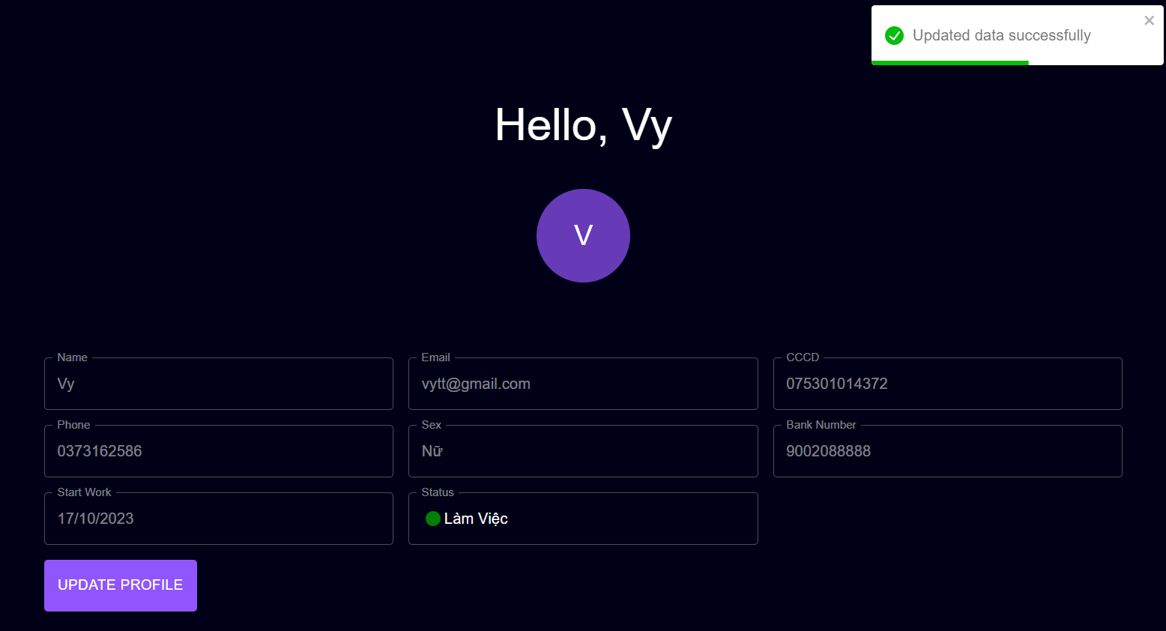
Posts and Telecommunications Institute of Technology |  |  |  |  | Thiết kế | Tài liệu phát triển | Tên hệ thống | Website Sneakers |  | Người tạo | TT.Vy | Ngày tạo | 27/09/2023
 |  |  |  |  |  |  |  |  |  | Người cập nhật |  | Ngày cập nhật
 |  |  |  |  |  |  | Màn hình (ID) | Update_Info | Màn hình (Tên) | Cập nhật thông tin cá nhân

 | 10. Xử lý chi tiết
 |  | (2) Thay đổi tên
 |  |  | 1. Nhấn vào button Update Profile
 |  |  | 2. TextField Name sáng lên, đưa con trỏ vào và chỉnh sửa, view hiển thị

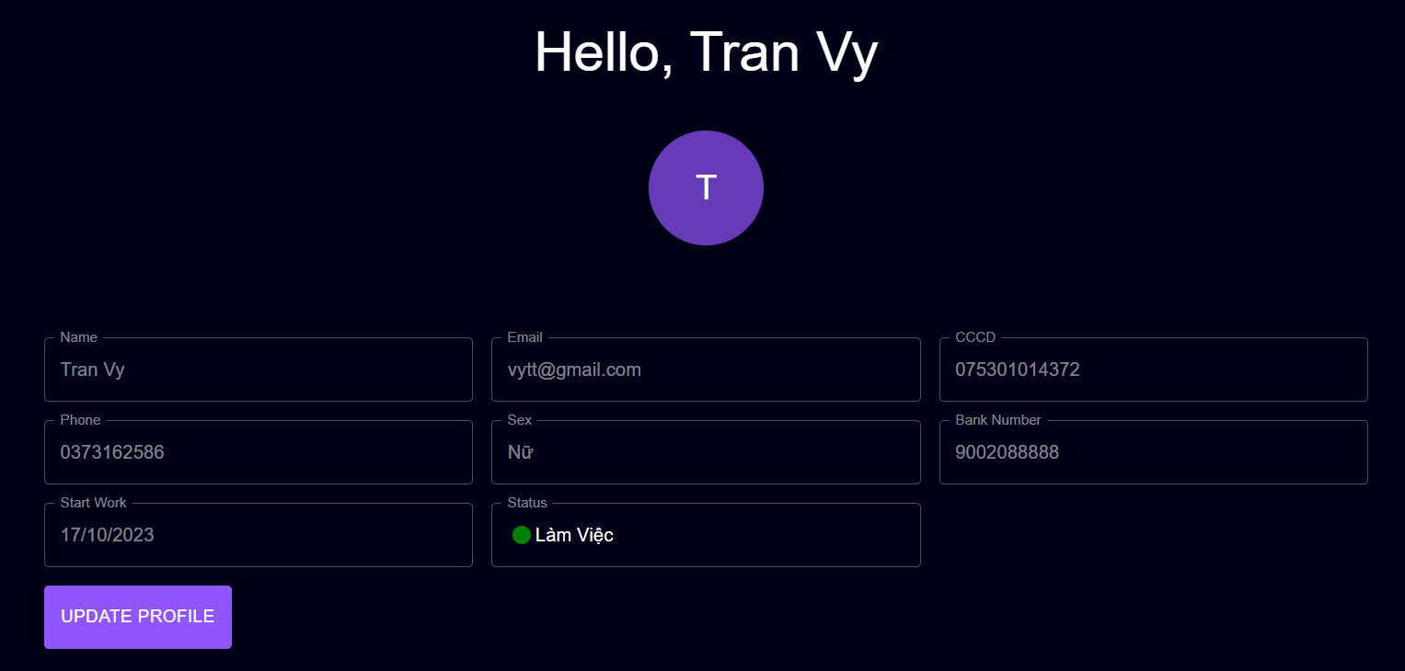
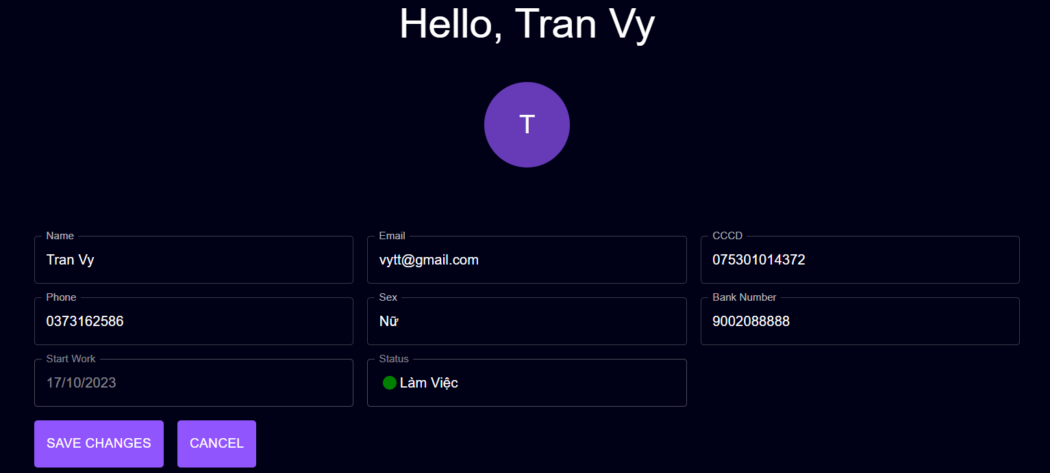

 |  |  |  | Giao diện minh hoạ

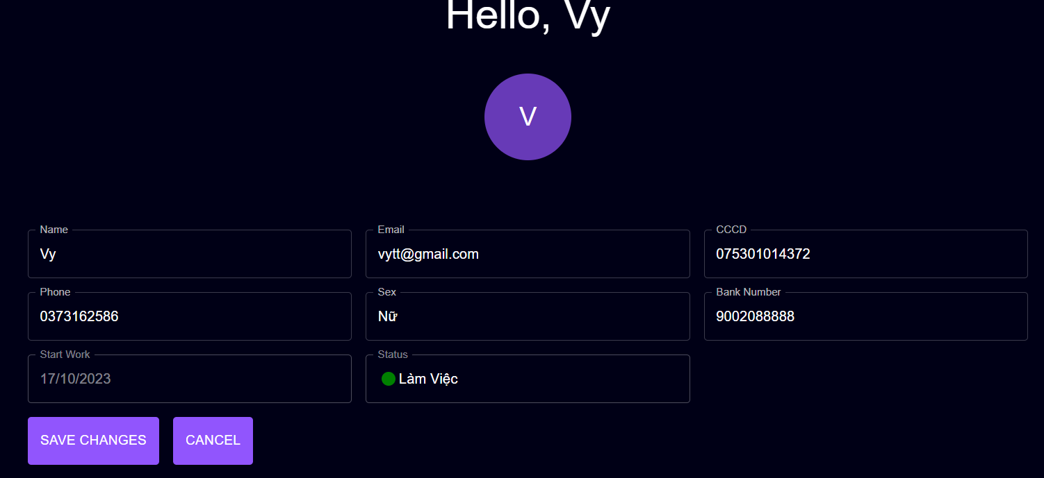

 |  |  | 3. Chọn button Save Changes để hoàn tất quá trình chỉnh sửa
 |  |  | hoặc không muốn chỉnh sửa thì chọn button Cancel

 |  |  | 4. Hệ thống trả về mã code "013". Sử dụng Toast hiển thị thông báo

Xử lý 10.3
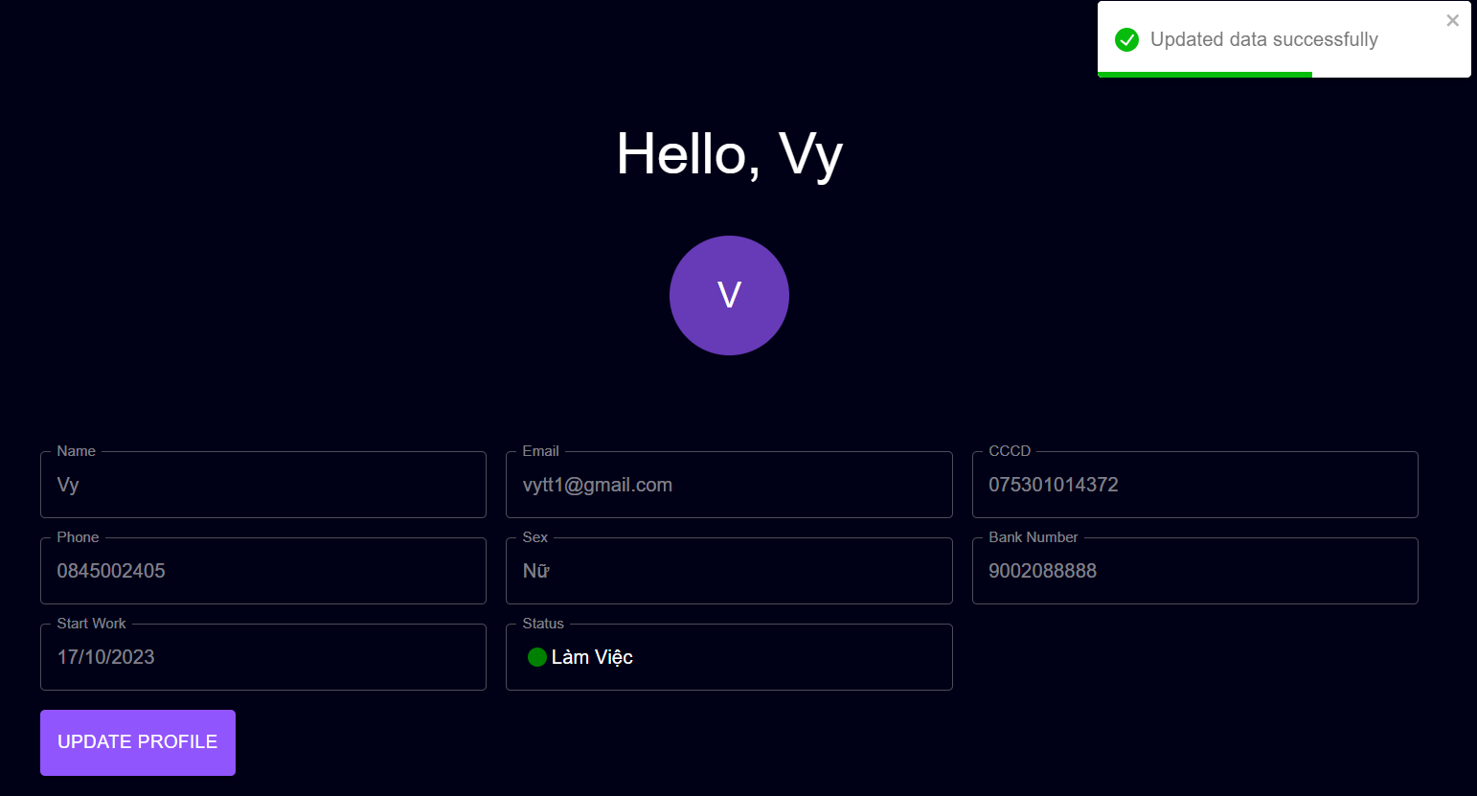
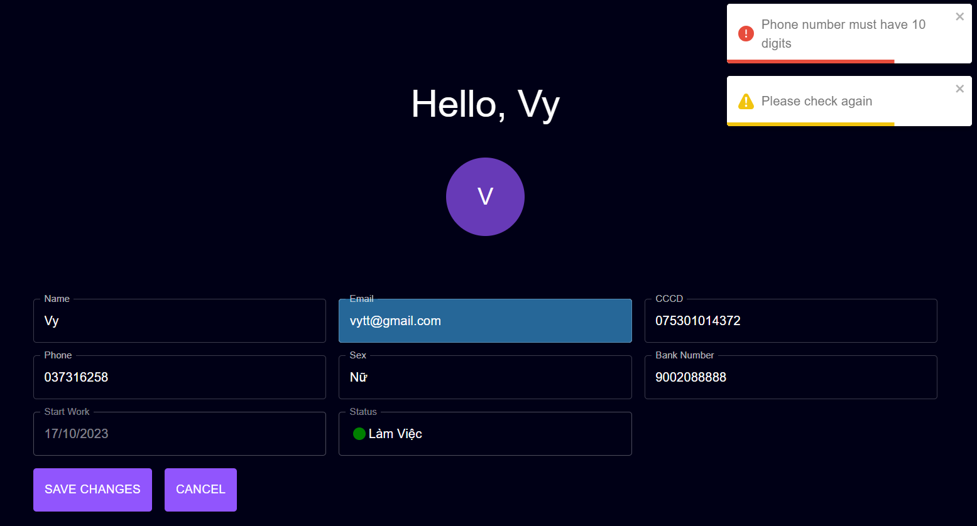
Posts and Telecommunications Institute of Technology |  |  |  |  | Thiết kế | Tài liệu phát triển | Tên hệ thống | Website Sneakers |  |  | Người tạo | TT.Vy | Ngày tạo | 27/09/2023
 |  |  |  |  |  |  |  |  |  |  | Người cập nhật |  | Ngày cập nhật
 |  |  |  |  |  |  | Màn hình (ID) | Update_Info |  | Màn hình (Tên) | Cập nhật thông tin cá nhân

 | 10. Xử lý chi tiết
 |  | (3) Cập nhật email
 |  |  | 1. Nhấn vào button Update Profile
 |  |  | 2. TextField Email sáng lên, đưa con trỏ vào và chỉnh sửa

 |  |  |  |  |  |  | Hình minh hoạ
 |  |  | 3. Chọn button Save Changes để hoàn tất quá trình chỉnh sửa
 |  |  | hoặc không muốn chỉnh sửa thì chọn button Cancel

 |  |  | 4. Hệ thống kiểm tra trả về mã code. Sử dụng Toast hiển thị thông báo
 |  |  |  | 4.1. Mã Code: "013": Updated data successfully |  |  |  |  | 4.2. Mã Code: "010": Email invalidate
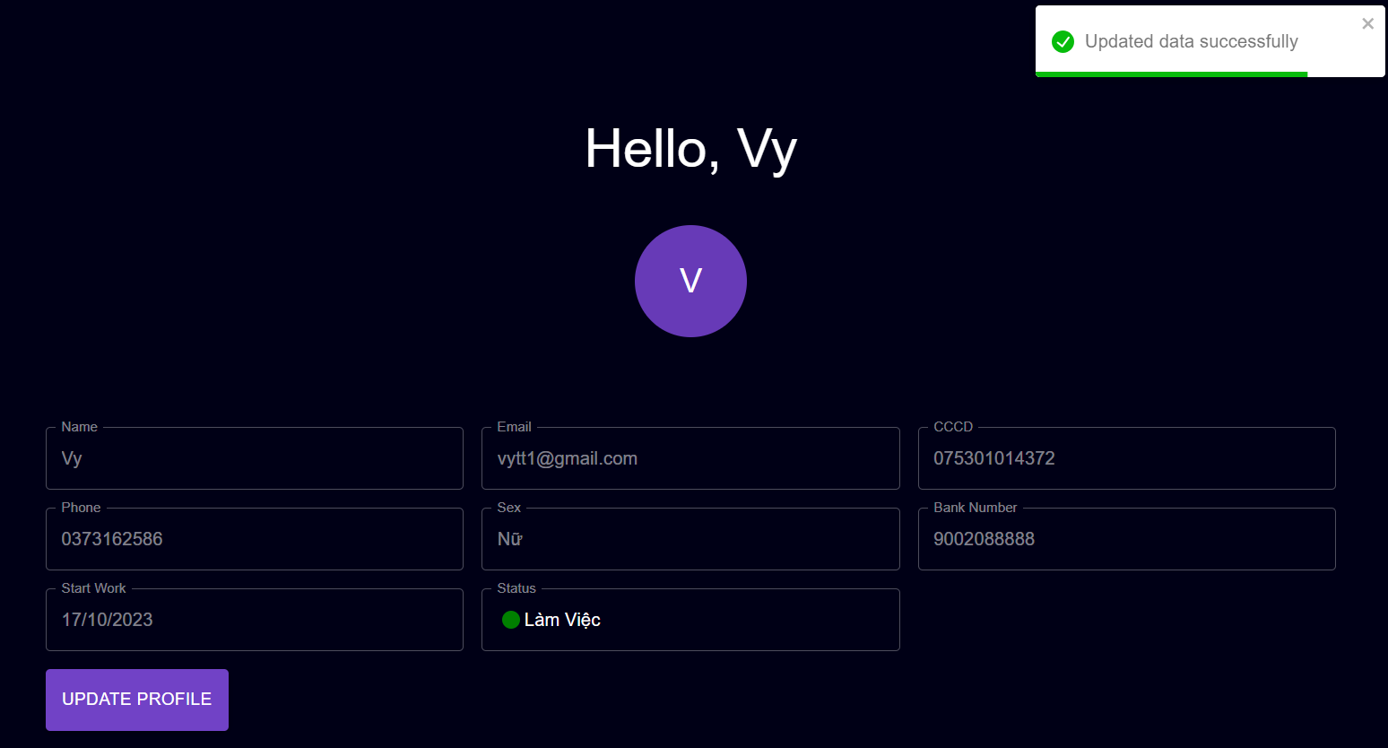
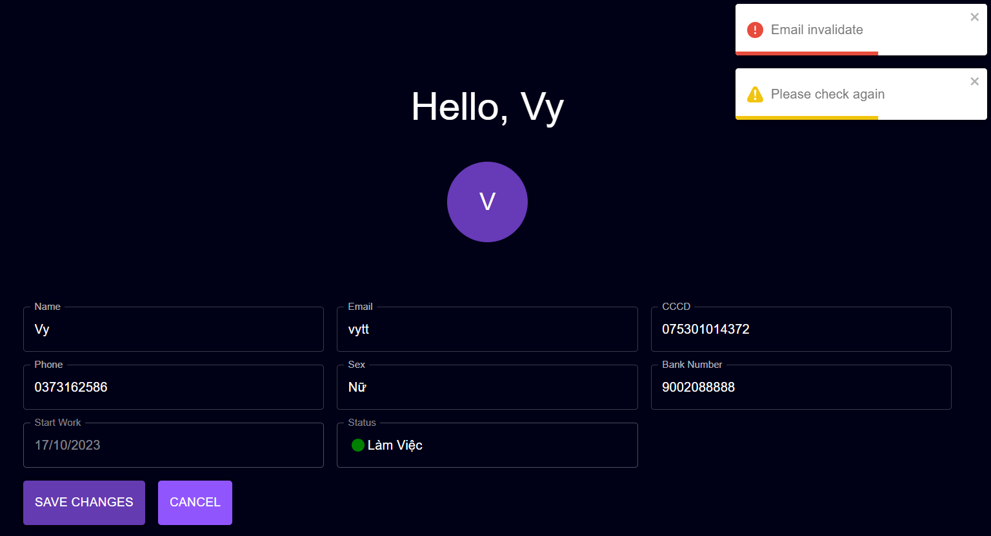

 |  | (4) Cập nhật số điện thoại
 |  |  | 1. Nhấn vào button Update Profile
 |  |  | 2. TextField Phone sáng lên, đưa con trỏ vào và chỉnh sửa

 |  |  |  |  |  |  | Giao diện minh hoạ

 |  |  | 3. Chọn button Save Changes để hoàn tất quá trình chỉnh sửa
 |  |  | hoặc không muốn chỉnh sửa thì chọn button Cancel

 |  |  | 4. Hệ thống kiểm tra trả về mã code. Sử dụng Toast hiển thị thông báo
 |  |  |  | 4.1. Mã Code: "013": Updated data successfully |  |  |  |  | 4.2. Mã Code: "107": Phone number must have 10 digits

Xử lý 10.4
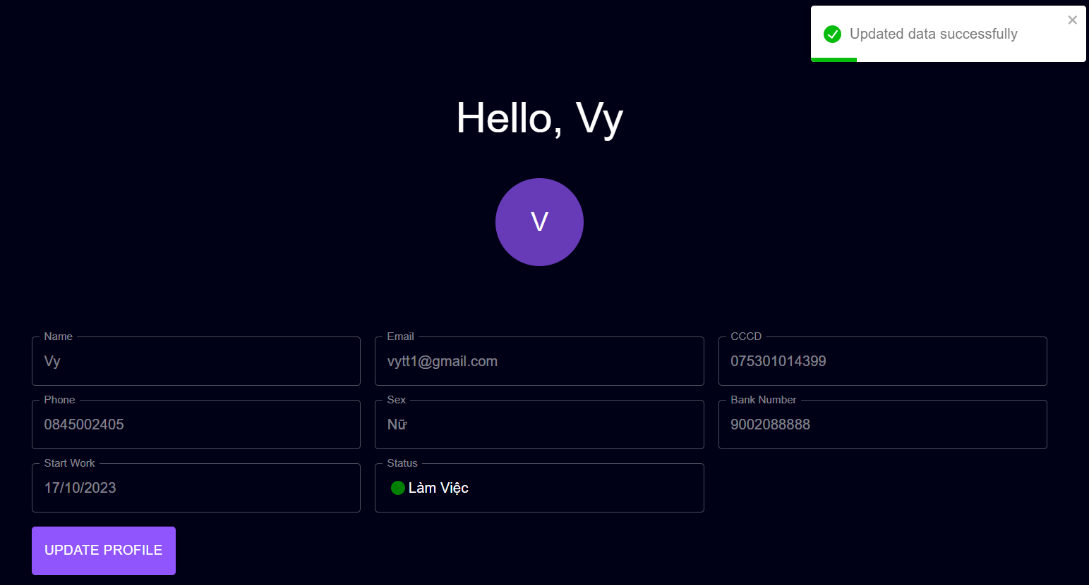
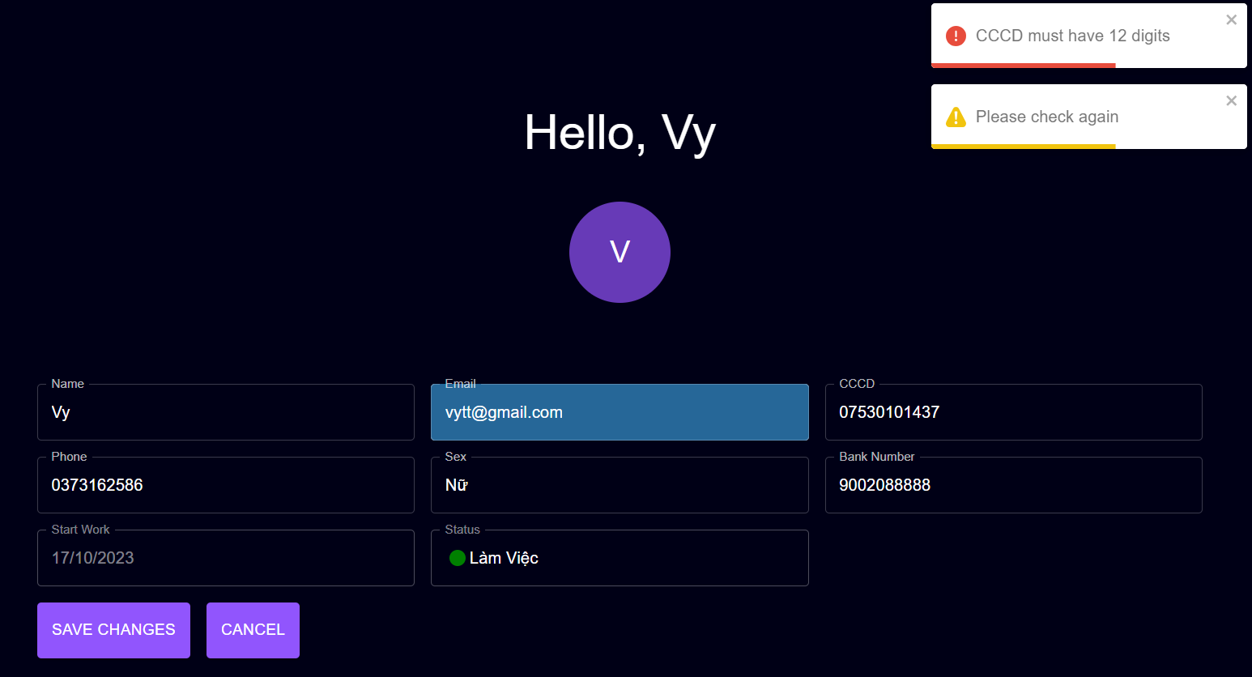
Posts and Telecommunications Institute of Technology |  |  |  |  | Thiết kế | Tài liệu phát triển | Tên hệ thống | Website Sneakers |  |  | Người tạo | TT.Vy | Ngày tạo | 27/09/2023
 |  |  |  |  |  |  |  |  |  |  | Người cập nhật |  | Ngày cập nhật
 |  |  |  |  |  |  | Màn hình (ID) | Update_Info |  | Màn hình (Tên) | Cập nhật thông tin cá nhân

 | 10. Xử lý chi tiết
 |  | (5) Cập nhật CCCD
 |  |  | 1. Nhấn vào button Update Profile
 |  |  | 2. TextField CCCD sáng lên, đưa con trỏ vào và chỉnh sửa

 |  |  |  |  |  |  | Hình minh hoạ

 |  |  | 3. Chọn button Save Changes để hoàn tất quá trình chỉnh sửa
 |  |  | hoặc không muốn chỉnh sửa thì chọn button Cancel

 |  |  | 4. Hệ thống kiểm tra trả về mã code. Sử dụng Toast hiển thị thông báo
 |  |  |  | 4.1. Mã Code: "013": Updated data successfully |  |  |  |  | 4.2. Mã Code: "108": CCCD must have 12 digits

Xử lý 10.5
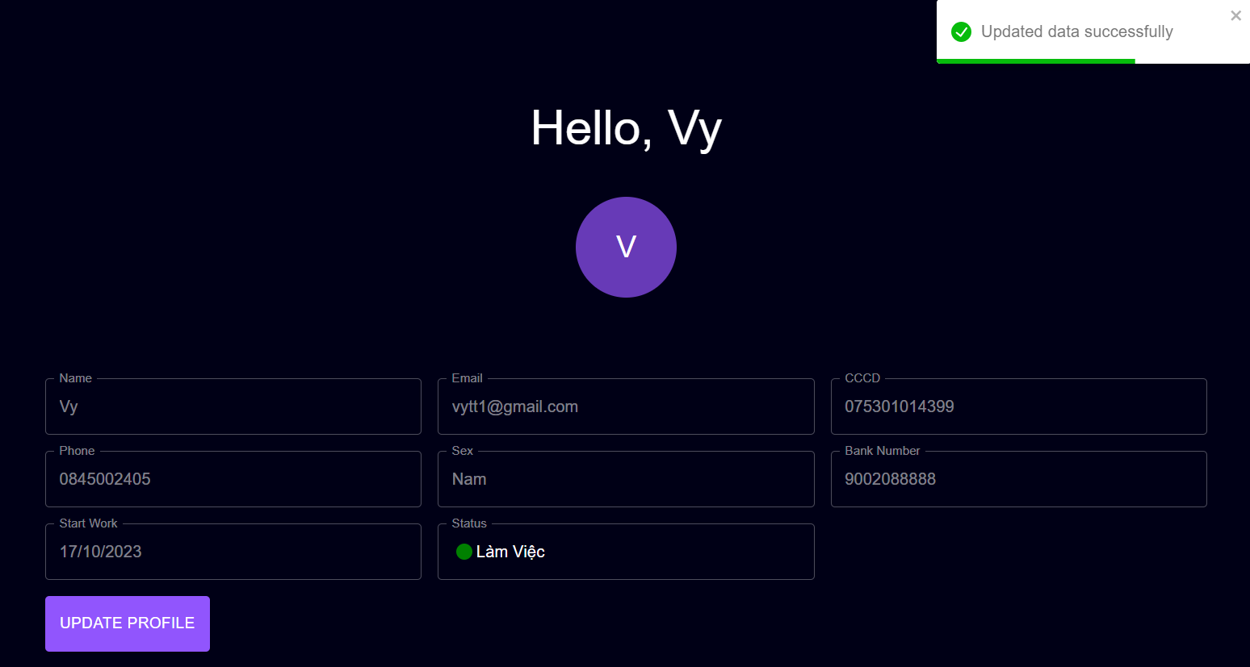
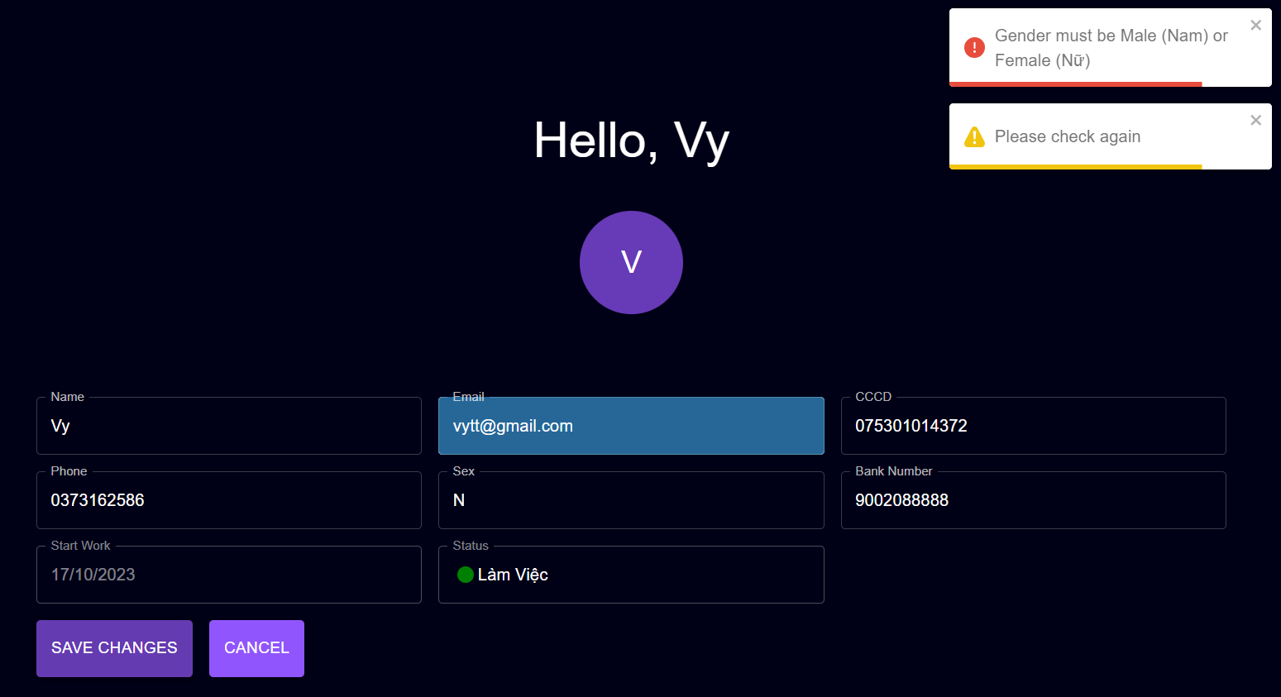
Posts and Telecommunications Institute of Technology |  |  |  |  | Thiết kế | Tài liệu phát triển | Tên hệ thống | Website Sneakers |  |  | Người tạo | TT.Vy | Ngày tạo | 27/09/2023
 |  |  |  |  |  |  |  |  |  |  | Người cập nhật |  | Ngày cập nhật
 |  |  |  |  |  |  | Màn hình (ID) | Update_Info |  | Màn hình (Tên) | Cập nhật thông tin cá nhân

 | 10. Xử lý chi tiết
 |  | (5) Cập nhật Giới tính
 |  |  | 1. Nhấn vào button Update Profile
 |  |  | 2. TextField CCCD sáng lên, đưa con trỏ vào và chỉnh sửa

 |  |  |  |  |  |  | Hình minh hoạ

 |  |  | 3. Chọn button Save Changes để hoàn tất quá trình chỉnh sửa
 |  |  | hoặc không muốn chỉnh sửa thì chọn button Cancel

 |  |  | 4. Hệ thống kiểm tra trả về mã code. Sử dụng Toast hiển thị thông báo
 |  |  |  | 4.1. Mã Code: "013": Updated data successfully |  |  |  |  | 4.2. Mã Code: "109": Gender must be Male (Nam) or Female (Nữ)

